ユースケース図
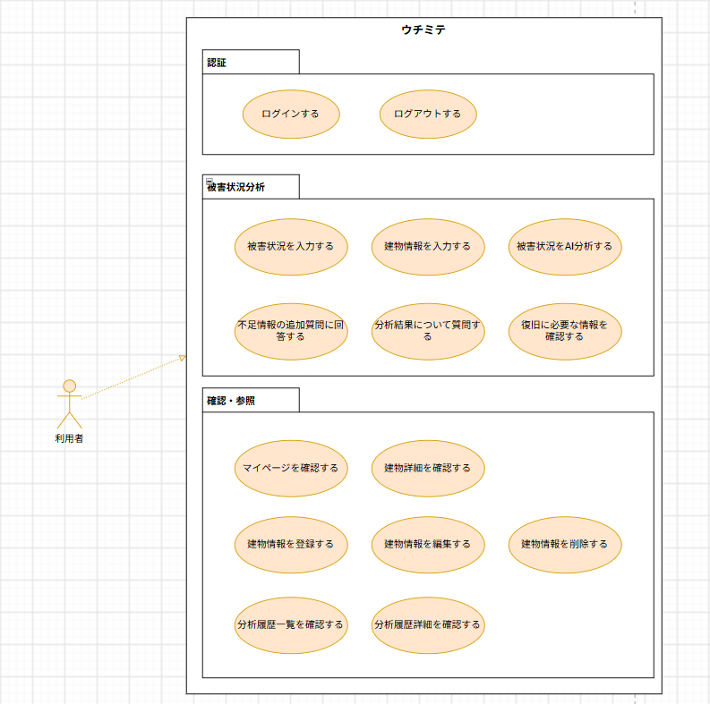
ユースケース図 | システム名称 | 地震被害度測定システム | 改訂日 | 2026-10-19
 |  |  | 改訂者 | 田上

